Découpe GK et DSMS
COMBINAISONS EN APPLIQUE Découpe vitro ou vitro et hotte de plan DSMS pour encastrement combiné jusqu'à max. 70 cm (toutes les cotes en mm) pour les modèles actuels 2017/2018 Les appareils absents de la liste ne peuvent pas être combinés (p.ex. Panorama )

Dimension | Modèle induction | Nombre d'appareils | Variante combinaison en applique
30 | GK 26 TIMSZ (31084)
40 | GK 17 TIYSZ (31076) |  | largeur découpe C en mm = | 0
 | GK 27 TIMSZ (31085)
60 | GK 27 TIYSZ (31077) |  | profondeur découpe D en mm = | 0
 | GK 46 TIMSZ(O) (31086)
 | GK 47 TIMSZ(O) (31099)
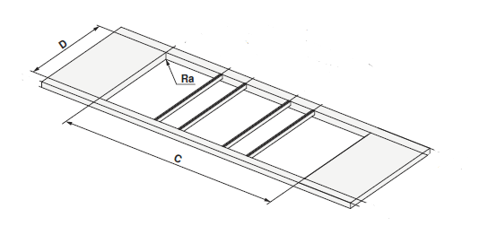
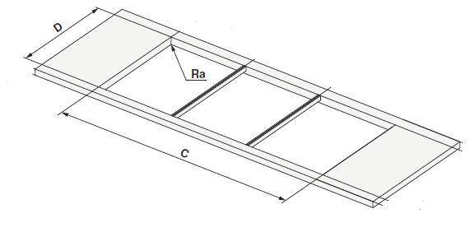
 | GK 46 TI(M)GZ (31078, 31090) |  | Exemples de l'aide à la planification, avec et sans DSMS
70 | GK 46 TIMXSZ (31087)
 | GK 47 TIMXSZ (31098)
 | GK 46 TIMXSZO (31087)

 | Hotte de plan de cuisson
DSMS | Hotte de plan DSMS (64005)

